受注残高補正マニュアル
■受注残高補正 申請

トップ画面「フィルターナビゲーター」より「受注情報」を入力し検索。「受注情報一覧」をクリック
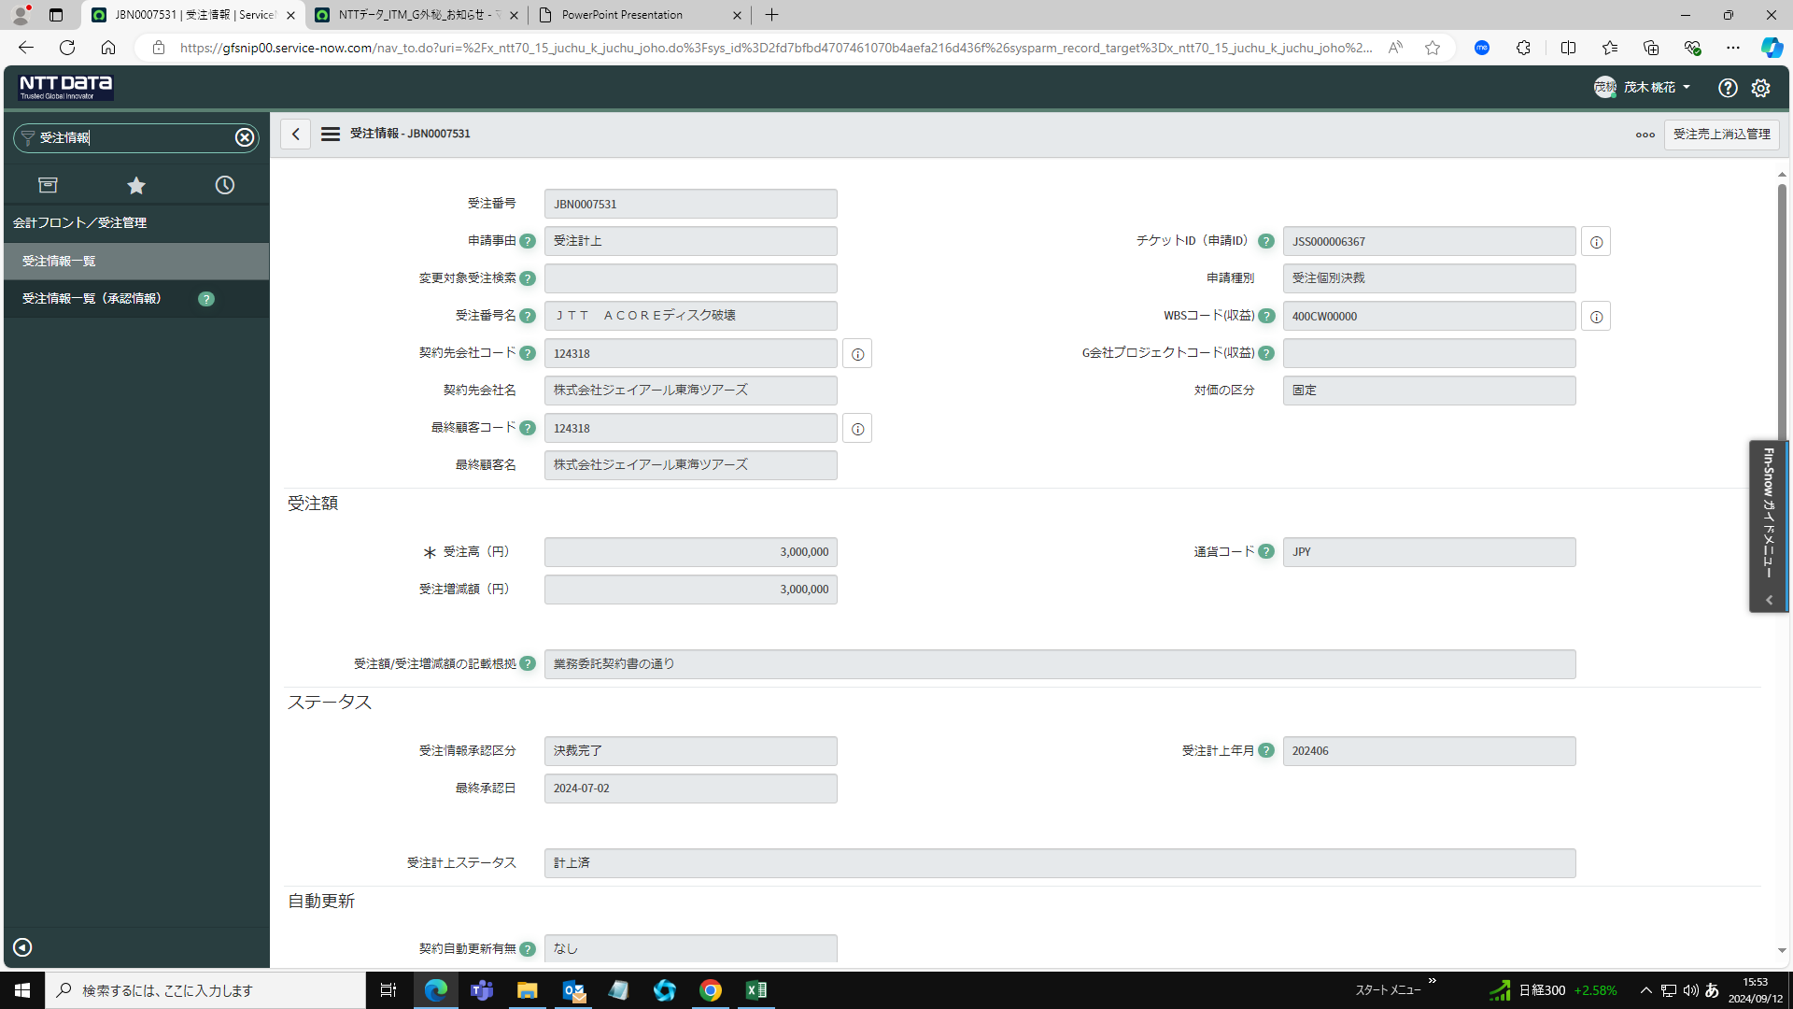

対象の受注番号をクリックする
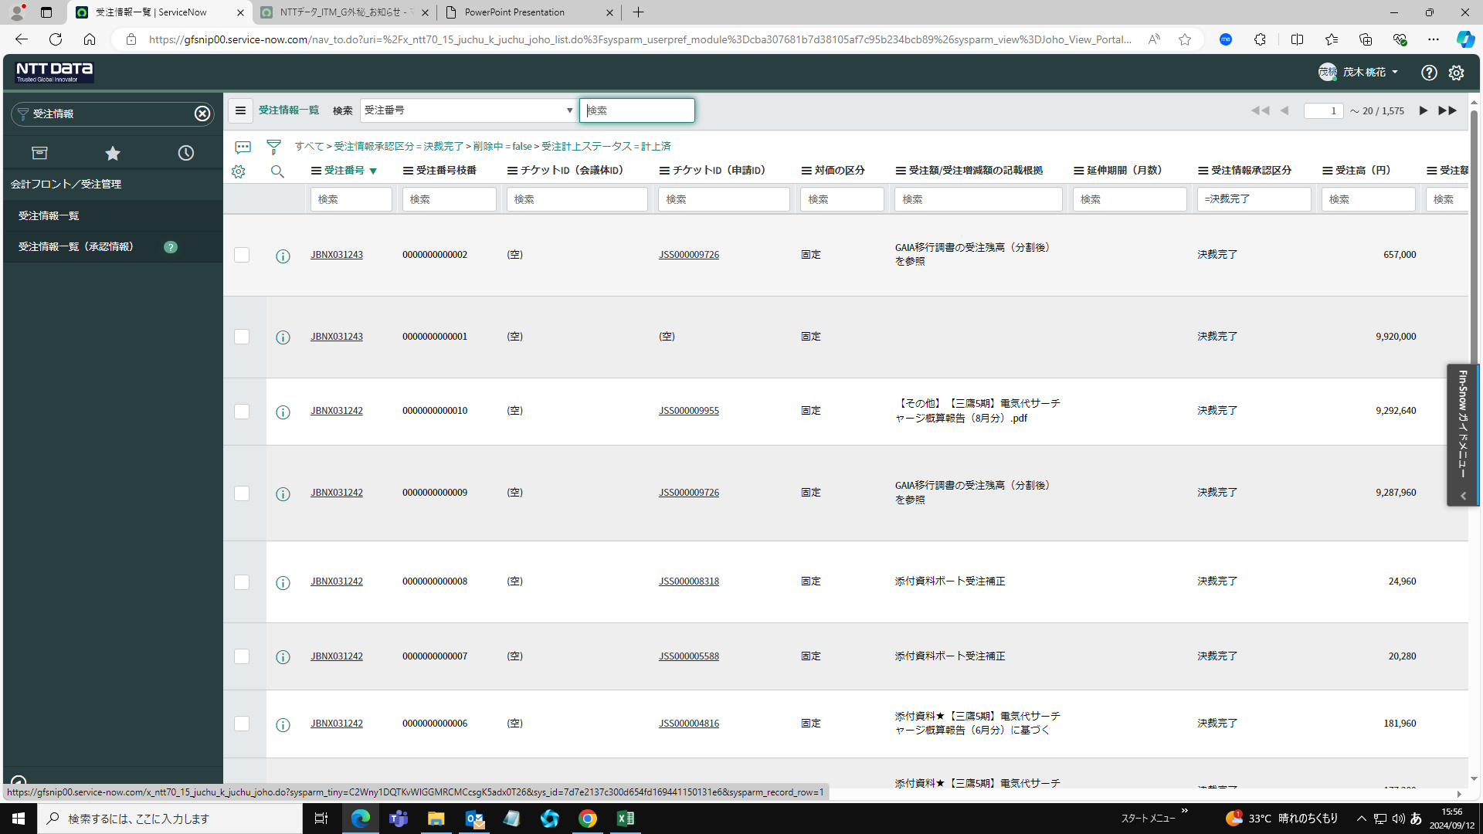

「受注売上消込管理」をクリックし、受注売上消込管理一覧画面へ遷移する
対象の「連携管理ID」をクリックする


「補正情報作成」をクリックする
売上金額（補正後）を登録し、「更新」をクリックする

